Тех задание
Техническое задание на застройку индивидуального стенда на международной специализированной выставке «БЕЛАГРО» (2 – 6 июня 2026 г., Минский международный выставочный центр, г. Минск, ул. П. Медёлки, 24.)
 | Анкета компании-застройщика
 | Название компании:
 | Контактное лицо:
 | Наличие портфолио (в наличии / нет в наличии)
 | Сайт (ссылка на веб-сайт)
 | Свидетельство о регистрации (данные о регистрации, ИНН)
 | Опыт работы (возраст компании)
 | Опыт работы с УП "БЕЛИНТЕРЭКСПО" (совместные проекты)
 | Местоположение главного офиса (только город)
 | Банковский счет
 | Валюта платежей
 | Местоположение производственного цеха (только город)
 | Есть ли заказы на выставке помимо УП "БЕЛИНТЕРЭКСПО" (да / нет)

На схеме павильон Республики Беларусь
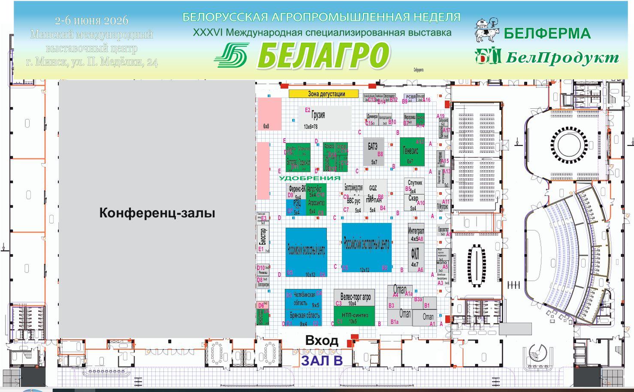 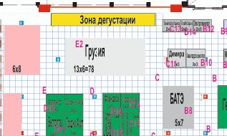 |  |  | Выставка | БЕЛАГРО 2026
 |  |  | Дата | 2-6 июня
 |  |  | Город | Минский международный выставочный центр, г. Минск, ул. П. Медёлки, 24
 |  |  | Экспонент | УП «БЕЛИНТЕРЭКСПО»
 |  |  | Метраж | 78 кв. м.
 |  |  | Размеры | отображено в ТЗ, полуостров
 |  |  | Павильон и номер стенда | зал B, стенд-E2
 |  |  | Дизайн-проект | прилагается
 |  |  | Сдача стенда | 1 июня к 12-00

* Разделы заполняются и дополняются компанией-застройщиком
Пол:
 | Перечень | Описание |  | Цена | Кол-во |  | Сумма
1. | Напольное покрытие | Подиум с ковралином |  |  | 78 | м² | 0
ИТОГО: |  |  |  |  |  |  | 0
Стенд (78 кв.м.):
№ | Перечень | Описание |  | Цена | Кол-во |  | Сумма
1 | Несущие стены* | согласно дизайн проекта |  |  |  | м² | 0
2 | Высота стенда* | 4 метра |  |  |  | м | 0
3 | Подсобное помещение | (согласно дизайн проекту) |  |  | 1 | шт. | 0
4 | Дверь | (согласно дизайн проекту) |  |  | 3 | шт. | 0
5 | Переговорная зона/комната | 3 кв метров * 3 кв метров |  |  | 1 | шт. | 0
6 | Логотипы | Логотипы организаций-участников будут направлены отдельно, с учетом дизайн проекта (контражурная подсветка и тд) |  |  |  | шт. | 0
7 | Лайтбоксы светящиеся | согласно дизайн проекта |  |  | 16 |  | 0
8 | Витрина (согласно дизайн проекту) | согласно дизайн проекта |  |  | 16 |  | 0
9 | Информационная стойка/ресепшн общая | согласно дизайн проекта |  |  | 16 | шт. | 0
10 | Точка подключения к водопроводу и канализации; раковина | согласно дизайн проекта |  |  |  | шт. | 0
ИТОГО: |  |  |  |  |  |  | 0
Электричество и освещение:
№ | Перечень | Описание |  | Цена | Кол-во |  | Сумма
1 | Освещение* | согласно дизайн проекту |  |  |  | шт. | 0
2 | Название организации и страна с подсветкой (согласно дизайн проекту)
3 | Логотипы организации (согласно дизайн проекту)
4 | Световое украшение (согласно дизайн проекту)
5 | Световые короба (согласно дизайн проекту)
6 | Розетки* | согласно дизайн проекту |  |  |  | шт. | 0
ИТОГО: |  |  |  |  |  |  | 0
Производственные расходы:
1 | Уборка стенда после монтажа | Обеспыливание всех поверхностей, уборка мусора - ежедневно во время работы выставки |  |  | 1 |  | 0
2 | Вывоз мусора / утилизация стенда | да |  |  |  |  | 0
3 | Ежедневная уборка стенда | Сопровождение на протяжении мероприятия, утренняя уборка |  |  | 4 | дн. | 0
4 | WiFi | 10 человек одновременно |  |  | 1
5 | Аккредитация |  |  |  | 78 | кв.м.
ИТОГО: |  |  |  |  |  |  | 0
ИТОГО РАБОТ: |  |  |  |  |  |  | #REF!
НАЛОГИ (Система налогобложения_____________):
ИТОГО С НАЛОГАМИ: |  |  |  |  |  |  | #REF!

Оборудование
№ | Перечень | Описание |  | Цена | Кол-во |  | Сумма
1 | Стул белый с белыми ножками* |  |  |  | 18 | шт.
2 | Стул барный* |  |  |  | 16 | шт.
4 | Стол круглый- стеклянный | 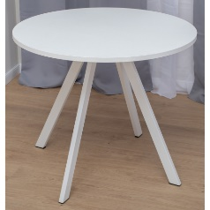 |  |  | 6 | шт.
5 | Зеркало настенное в подсобку |  |  |  | 1 | шт.
6 | Стеллаж 1w*0,5*3h | 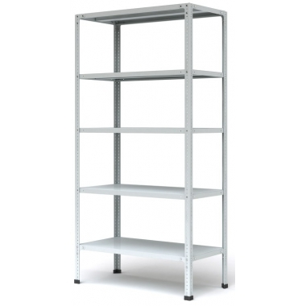 |  |  | 4 | шт.
8 | Чайник | 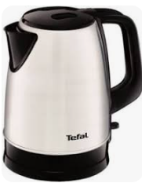 |  |  | 1 | шт.
9 | Кофемашина зерновая и зерновой кофе (3 кг), стаканячик, сливки, сахар, палочки для размешивания на 4 дня выставки | 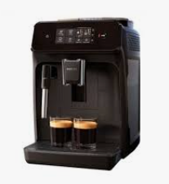 |  |  |  | компл.
16 | Куллер с гор и хол водой + бутли с водой (8 шт*19л),стаканячик |  |  |  | 1 | компл.
24 | Корзина для бумаг малая и одноразовые пакеты |  |  |  | 16 | компл.
25 | Холодильник 200л | 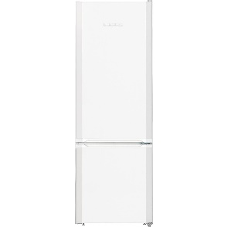 |  |  | 2 | шт.
27 | Вешалка настенная | 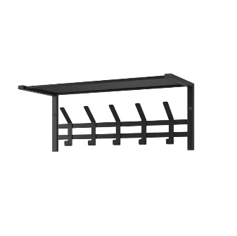 |  |  | 2 | шт.
28 | Винный холодильник для 6 компаний с розеткой 24 часа |  |  |  | 1 | шт.
29 | Винная плевательница |  |  |  | 8 | шт.
30 | Термосумка на 3-4 бутылки |  |  |  | 4 | шт.
31 | бокалы стеклянные |  |  |  | 100 | шт.
32 | ведерка для льда + лед ( на 1 компанию 1 кг в день) |  |  |  | 9
33 | прямоуголньный стол |  |  |  | 1
33 | Услуга по предоставлению искуственного дерева напольного в кашпо |  |  |  | 4
34 | Салфетки влажные и бумажные столовые (100шт) |  |  |  | 10 | компл.
34 | Открывашка для бутылок |  |  |  | 6 | шт.
34 | лайтбокс со светом напольный |  |  |  | 8 | шт.
ИТОГО РАБОТ: |  |  |  |  |  |  | #REF!
НАЛОГИ (Система налогобложения_____________):
ИТОГО С НАЛОГАМИ: |  |  |  |  |  |  | #REF!
ИТОГОВАЯ СТОИМОСТЬ С ОБОРУДОВАНИЕМ И НАЛОГАМИ: |  |  |  |  |  |  | #REF!

